Hoja1
MANTENIMIENTO PREVENTIVO

Fecha: |  | 2025-07-08 |  | Coordenadas | X: | 289508
Estación: |  | Lidar_Villalube_6B |  |  | Y: | 4612244
Municipio, provincia: |  | Villalube, Zamora
Trabajadores: |  | Miguel Rubio
Sistema coordenadas |  | UTM |  | Datum- Huso | WGS84 - 30T

INVENTARIO DE EQUIPOS INSTALADOS |  |  |  |  |  | Estado equipos
Tipo | Modelo |  | Altura (m) | Orientación (º) |  | OK | No Ok
Lidar | Windcube |  | 2.5 m | 0 |  | X
Módem del Lidar | Advantech ICR-3200 Series |  | -- | -- |  | X
Módem | Teltonika RUT240 |  | -- | -- |  | X
Datalogger | CR310-CELL215 |  | -- | -- |  | X

COMPROBACIONES GENERALES DE LA ESTACIÓN
 | OK | No OK |  |  |  | OK | No OK
Limpiaparabrisas |  | X |  | Sensor PTH |  |  | X
Líquido limpiaparabrisas | X |  |  | Antena |  | X
Funcionamiento Lidar | X |  |  | Baterías |  | X
Nivel Lidar | X |  |  | Paneles fotovoltaicos |  | X
Nivel remolque | X |  |  | Vallado |  | X
Orientación | X |  |  | EFOY |  |  | X

Observaciones y medidas adoptadas
- Se cambia el sensor PTH por un Vaisala WXT530 con nº de serie X1136390. Ver ficha VIF. - Se añaden 25 L. - Se comprueba el estado de las baterías, su estado es correcto. - Extintor válido hasta 02-2026. - Se comprueba el estado de la bomba de líquido limpiaparabrisas, su estado es correcto. - Se comprueba el estado de la goma del limpiaparabrisas, es correcto. - Se comprueba el estado de los filtros de ventilación, su estado es correcto. - Se descargan datos localmente. El EFOY presentaba un error 030.200 por la falta de agua corregido al llegar al sitio (ver parte de inicidencia VIF). El Lidar queda funcionando a pleno rendimiento.

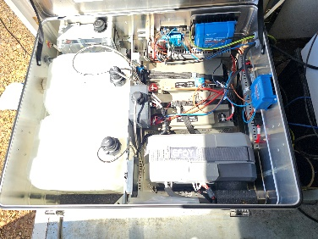 | 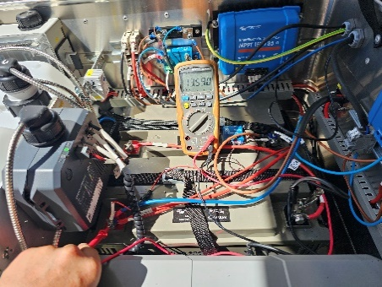 |  |  | 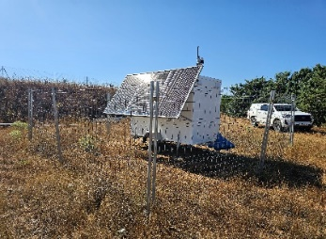 | 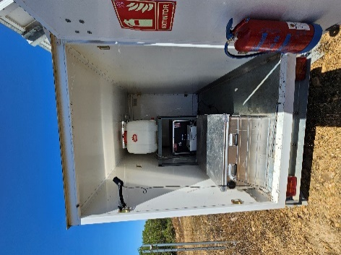
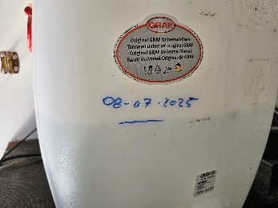 | 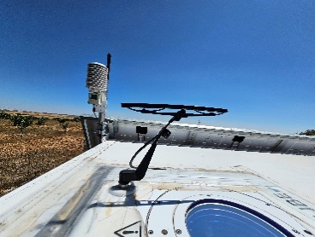 |  |  | 